상품제안서
일회용 손세정 물티슈 1매 | 상품코드: S10909

 |  |  |  |  |  |  | 02-713-8555 | www.synergygift.co.kr
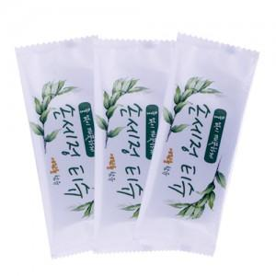 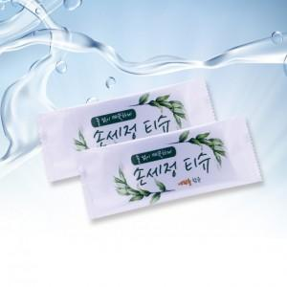

【상세/제작정보】 | 언제 어디서나 간편하고 깨끗하게!

【인쇄/포장옵션】 | 스티커 / 비규격미포장

【공급단가】 | 수량 | 2,000~ | 5,000~ | 10,000~ | 20,000~ | 30,000~
*VAT별도 | 단가 | 160원 | 150원 | 150원 | 140원 | 140원

【상품 URL】 | https://www.synergygift.co.kr:443/src/goods_detail.php?gdno=15756

